Sheet1
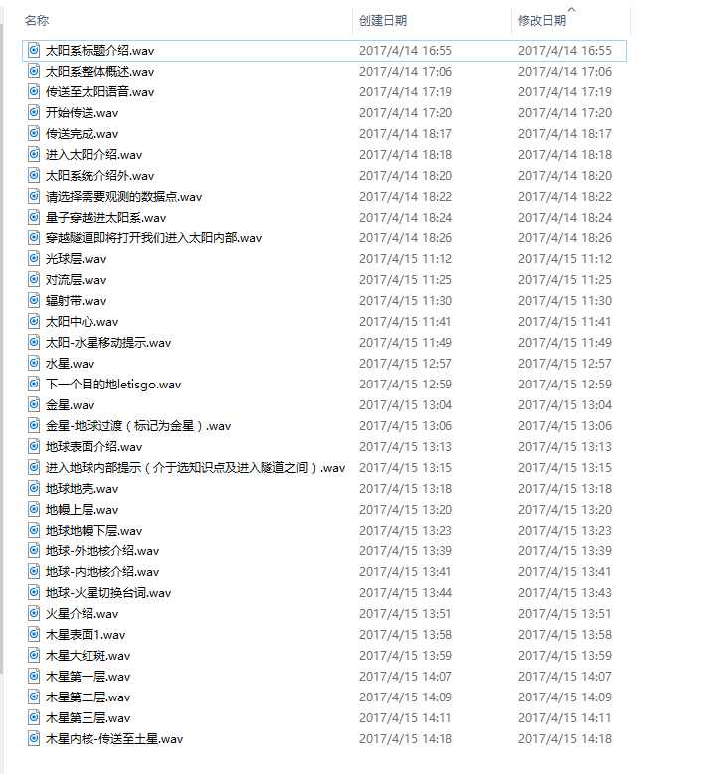
太阳系标题介绍 | wav2017-04-14 16:55:32 | 开始传送
太阳系整体概述 | wav2017-04-14 17:06:20 | 传送完成
传送至太阳语音 | wav2017-04-14 17:19:02 | 请选择需要观测的数据点
开始传送 | wav2017-04-14 17:20:36
传送完成 | wav2017-04-14 18:17:06
进入太阳介绍 | wav2017-04-14 18:18:35
太阳系统介绍外 | wav2017-04-14 18:20:57
请选择需要观测的数据点 | wav2017-04-14 18:22:04
量子穿越进太阳系 | wav2017-04-14 18:24:40
穿越隧道即将打开我们进入太阳内部 | wav2017-04-14 18:26:20
光球层 | wav2017-04-15 11:12:52
对流层 | wav2017-04-15 11:25:15
辐射带 | wav2017-04-15 11:30:44
太阳中心 | wav2017-04-15 11:41:02
太阳-水星移动提示 | wav2017-04-15 11:49:27
水星 | wav2017-04-15 12:57:46
下一个目的地letisgo | wav2017-04-15 12:59:57
金星 | wav2017-04-15 13:04:17
金星-地球过渡（标记为金星） | wav2017-04-15 13:06:16
地球表面介绍 | wav2017-04-15 13:13:18
进入地球内部提示（介于选知识点及进入隧道之间） | wav2017-04-15 13:15:26
地球地壳 | wav2017-04-15 13:18:33
地幔上层 | wav2017-04-15 13:20:50
地球地幔下层 | wav2017-04-15 13:23:10
地球-外地核介绍 | wav2017-04-15 13:39:38
地球-内地核介绍 | wav2017-04-15 13:41:37
地球-火星切换台词 | wav2017-04-15 13:43:58
火星介绍 | wav2017-04-15 13:51:05
木星表面1 | wav2017-04-15 13:58:18
木星大红斑 | wav2017-04-15 13:59:47
木星第一层 | wav2017-04-15 14:07:46
木星第二层 | wav2017-04-15 14:09:50
木星第三层 | wav2017-04-15 14:11:47
木星内核-传送至土星 | wav2017-04-15 14:18:49

